企画案(見本)
 |  |  |  |  |  |  |  |  |  |  |  |  |  |  | 様式第２号

 |  |  |  |  |  |  |  |  |  |  |  |  |  |  | 団体名：東京都○○技能士会
企画案 ( 実演 )
企画名 | □□技法を用いた塗装実演
概要・実施歴 | 【概要】 |  |  |  |  |  |  |  |  |  |  |  |  |  | 参考画像添付欄
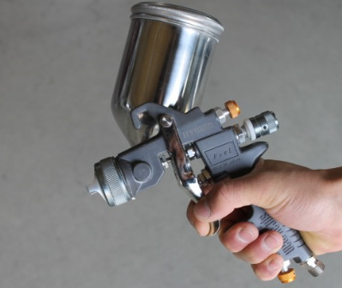
 | 熟練技能を持つ職人による□□を用いた塗装実演を行います。
 | 見どころは、スプレーガンによる均一な吹付方法になります。
 | 実演中は、補助者による解説を加えることにより、より来場
 | 者の方がわかりやすいものとします。
 | 具体的な内容は
 | ①－－－－－－－－－－－－－－
 | ②－－－－－－－－－－－－－－
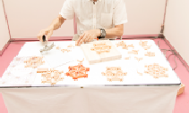
 |  |  |  |  |  |  |  |  | になります。
 | 【実施歴】
 | 当団体所管の□□展示館にて毎週末実施中
 | ◎◎技能組合主催「■■フェスタ」にて実施(2016年5月)
 | 東京都主催「○○の祭典」にて実施 (2016年11月)
主担当者 | ① | 氏名： |  | 品川 一郎
 |  | 略歴： |  | ㈱品川□□塗装工業 代表取締役
 | ② | 氏名： |  | 上野 花子
 |  | 略歴： |  | 都立△△職業能力開発センター講師 １級技能士(□□) ●●テレビ「職人の▽▽」出演
所要経費 | 【人件費】
 | 実演 |  |  |  | ： | ＠ | ¥4,000 |  |  | × | 2 | 名 | × | 9 |  | 時間 | ＝ | ¥72,000
 | 実演補助 |  |  |  | ： | ＠ | ¥2,200 |  |  | × | 1 | 名 | × | 9 |  | 時間 | ＝ | ¥19,800
 |  |  |  |  |  |  |  |  |  |  |  |  |  | (３日合計)
 | 【材料費】
 |  |  | 計 | ¥83,500
 |  |  |  | (内訳)
 |  |  |  | ・ | 塗料 |  | (●●社製、XXXml) |  |  |  |  |  |  |  | ¥23,000
 |  |  |  | ・ | 素焼き□□ |  |  | 12個 |  |  |  |  |  |  | ¥12,000
 |  |  |  | ・ | 養生シート (XXm × XXm) |  |  |  |  |  |  |  |  |  | ¥40,000
 |  |  |  | ・ | スプレーガン (品番１２３４－５６７) |  |  |  |  |  |  |  |  |  | ¥8,500
 |  |  |  | ・
 |  |  |  | ・
 |  |  |  | ・
 |  |  |  | ・

